Orzechy naturalnie
Zapraszamy do odwiedzenia bloga o lodach rzemieślniczych:

http://szymonsapieha.pl/ |  | 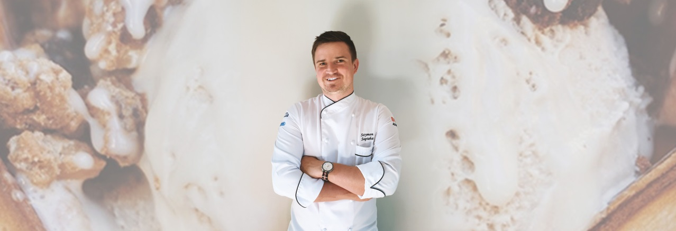
Jagoda mleczna |  | Przelicz na [kg]:
 | g | 2 | <-- tu wpisz ile kg chcesz zrobić | Variegatto: czekolada straciatella biała
Jagody leśne | 420 | 840
Mleko 3,2% [g] | 260 | 520
Śmietanka świeża [g] | 100 | 200
Cukier [g] | 175 | 350
Baza 50 [g] | 35 | 70
Dekstroza [g] | 10 | 20
Suma [g] | 1000 | 2000.00

Truskawka mleczna |  | Przelicz na [kg]:
 | g | 0 | <-- tu wpisz ile kg chcesz zrobić | Variegatto: czekolada ciemna, "nutella" biała
Truskawki | 500 | 0
Mleko 3,2% [g] | 180 | 0
Śmietanka świeża [g] | 100 | 0
Cukier [g] | 175 | 0
Baza 50 [g] | 35 | 0
Dekstroza [g] | 10 | 0
Suma [g] | 1000 | 0.00

Malina mleczna |  | Przelicz na [kg]:
 | g | 0 | <-- tu wpisz ile kg chcesz zrobić | Variegatto: biała czekolada
Maliny | 460 | 0
Mleko 3,2% [g] | 250 | 0
Śmietanka świeża [g] | 70 | 0
Cukier [g] | 175 | 0
Baza 50 [g] | 35 | 0
Dekstroza [g] | 10 | 0
Suma [g] | 1000 | 0.00

 |  |  |  |  | opracowanie Szymon Sapieha

